Sheet1
zinc_id | CanonicalSmiles | ROMol | Asphericity | Eccentricity | InertialShapeFactor | NPR1 | NPR2 | PMI1 | PMI2 | PMI3 | RadiusOfGyration | SpherocityIndex | molecular_weight | formal_charge | NumHAcceptors | NumHDonors | TPSA | NumHeteroatoms | NumRotatableBonds | similarity
ZINC000004102143 | CC1CCC2C(C(=O)[O-])=COC(OC3OC(CO)C(O)C(O)C3O)C12 | 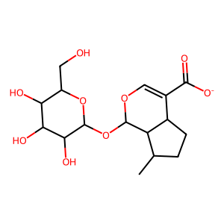 | 0.28421850686 | 0.93587148391 | 0.00066818498237 | 0.35234154681 | 0.84394938084 | 1263.047514 | 3025.3263546 | 3584.7248938 | 3.4220024223 | 0.24375104316 | 359.351 | -1 | 9 | 4 | 148.74 | 9 | 4 | 0.41929499072
ZINC000038697541 | COc1cc(C(=O)[O-])cc(OC)c1OC1OC(CO)C(O)C(O)C1O | 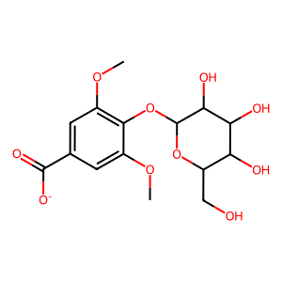 | 0.22285844213 | 0.91158009003 | 0.00062287253224 | 0.41112253581 | 0.89766799585 | 1441.1744769 | 3146.7411579 | 3505.4621223 | 3.4491452075 | 0.39153049472 | 359.307 | -1 | 10 | 4 | 157.97 | 10 | 6 | 0.37665782493
ZINC000001784491 | COc1cc2ccc(=O)oc2c(OC2OC(CO)C(O)C(O)C2O)c1[O-] | 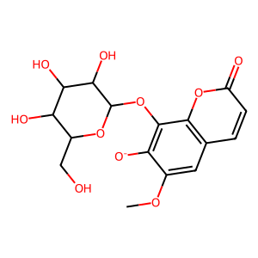 | 0.29874411518 | 0.93878078093 | 0.00048201820734 | 0.34451508726 | 0.75418303777 | 1564.6359957 | 3425.1676395 | 4541.5601624 | 3.6786529101 | 0.13419606978 | 369.302 | -1 | 10 | 4 | 161.88 | 10 | 4 | 0.3746130031
ZINC000031155496 | COc1ccc(CCC(=O)[O-])c(OC2OC(CO)C(O)C(O)C2O)c1 | 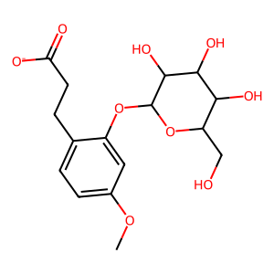 | 0.25002306302 | 0.92324191717 | 0.00052712123974 | 0.38421915931 | 0.77352423181 | 1467.4503198 | 2954.3252954 | 3819.3054256 | 3.5010600142 | 0.20880375758 | 357.335 | -1 | 9 | 4 | 148.74 | 9 | 7 | 0.37170474517
ZINC000031156069 | Cc1cc(=O)c2c([O-])cc(OC3OC(CO)C(O)C(O)C3O)cc2o1 | 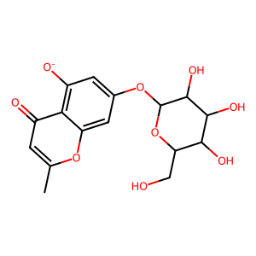 | 0.57067704802 | 0.98505254163 | 0.0010835096275 | 0.17225414428 | 0.90637116238 | 836.51417524 | 4401.5911984 | 4856.2789518 | 3.8747829564 | 0.10819271279 | 353.303 | -1 | 9 | 4 | 152.65 | 9 | 3 | 0.3690851735
ZINC000031156069 | Cc1cc([O-])c2c(=O)cc(OC3OC(CO)C(O)C(O)C3O)cc-2o1 | 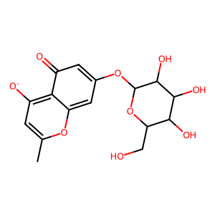 | 0.45309393883 | 0.97188220784 | 0.00082926976916 | 0.23546756483 | 0.87387384582 | 1053.7871731 | 3910.84458 | 4475.2965187 | 3.7470700327 | 0.14518273696 | 353.303 | -1 | 9 | 4 | 152.65 | 9 | 3 | 0.35641399417
ZINC000217586136 | O=C([O-])CN1C(=O)NC2OC(C3OC4NC(=O)N(CC(=O)[O-])C4O3)OC21 | 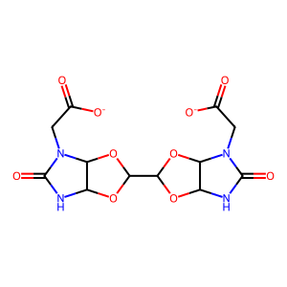 | 0.59976394205 | 0.98728091212 | 0.0010479239524 | 0.15898553569 | 0.94168367507 | 898.61833289 | 5322.5861745 | 5652.2018119 | 4.0600460327 | 0.14205790272 | 372.246 | -2 | 10 | 2 | 181.86 | 14 | 5 | 0.25213675214
ZINC000067605282 | O=C1CN(CC(=O)N2CCCC(Cn3cc(C(=O)[O-])nn3)C2)C(=O)N1 | 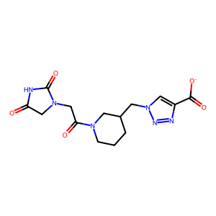 | 0.83655751284 | 0.99829101838 | 0.0021857298021 | 0.058438366001 | 0.99504825532 | 455.24760397 | 7751.6427147 | 7790.2178846 | 4.9069520297 | 0.076789134476 | 349.327 | -1 | 8 | 1 | 140.56 | 11 | 5 | 0.24606462303
ZINC000014808464 | NC(=O)CC(CC(=O)NC(=O)CN1C(=O)c2ccccc2C1=O)C(=O)[O-] | 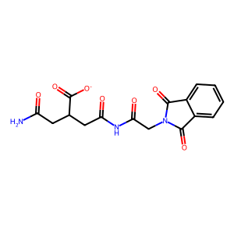 | 0.36574468702 | 0.95494935397 | 0.0006669390233 | 0.29676881803 | 0.94839987241 | 1422.0188642 | 4544.4212042 | 4791.6720957 | 3.9418108153 | 0.31355449352 | 360.302 | -1 | 7 | 2 | 166.77 | 10 | 7 | 0.235395189
ZINC000004899524 | NC(=O)C1CCCN1C(=O)C(CCC(=O)[O-])NC(=O)C1CCC(=O)N1 | 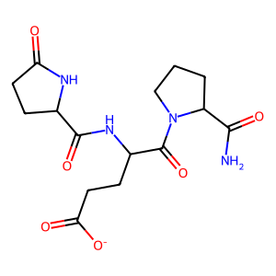 | 0.37242572115 | 0.95786582514 | 0.00051937151408 | 0.28721605286 | 0.7985583137 | 1537.5473857 | 4274.9046767 | 5353.2780303 | 4.0995600157 | 0.11781297401 | 353.355 | -1 | 6 | 3 | 161.73 | 10 | 7 | 0.18305744888

